微生信示例234

sample | S1 | S2 | S3 | S4 | S5 | 微生信，您身边的数据分析，可视化专家
5UTR | 1.7 | 2.0 | 1.7 | 1.8 | 2.0 | https://www.bioinformatics.com.cn/plot_basic_vertical_stackbar_with_links_and_fill_plot_038
StartC | 16.4 | 16.9 | 15.8 | 15.9 | 16.1
CDS | 31.7 | 25.9 | 33.9 | 33.5 | 34.1 | 输出示例图
StopC | 15.1 | 15.9 | 15.5 | 16.4 | 16.4
3UTR | 35.1 | 39.3 | 33.1 | 32.4 | 31.4
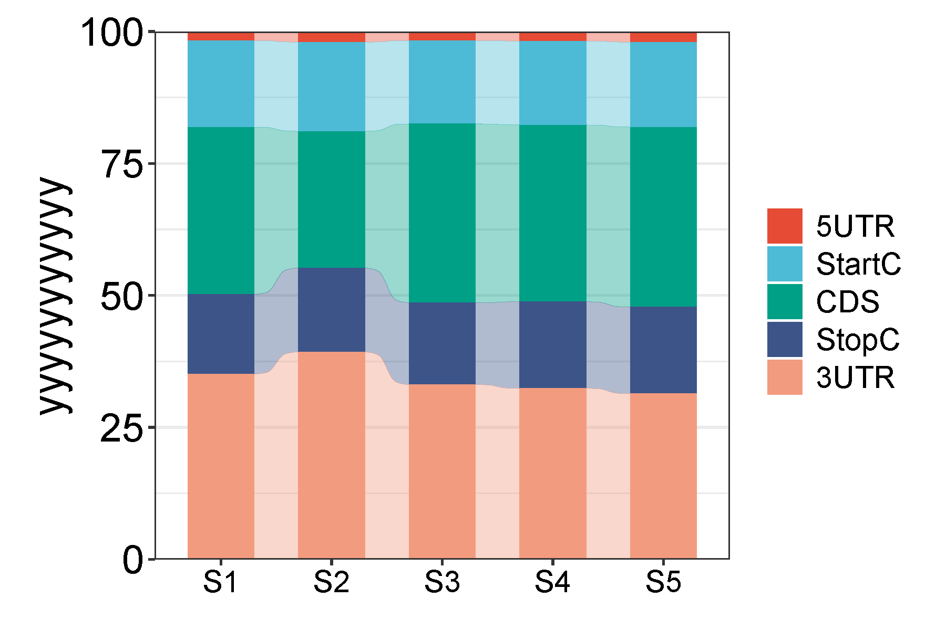

 |  |  |  |  |  | 注意：如遇文字截断，请inkscape软件打开svg文件，出血另存

 |  |  |  |  |  | 使用问题，或数据分析合作意向
 |  |  |  |  |  | 请微信扫码联系我们

